P2
Informaciòn

 |  | Informaciòn

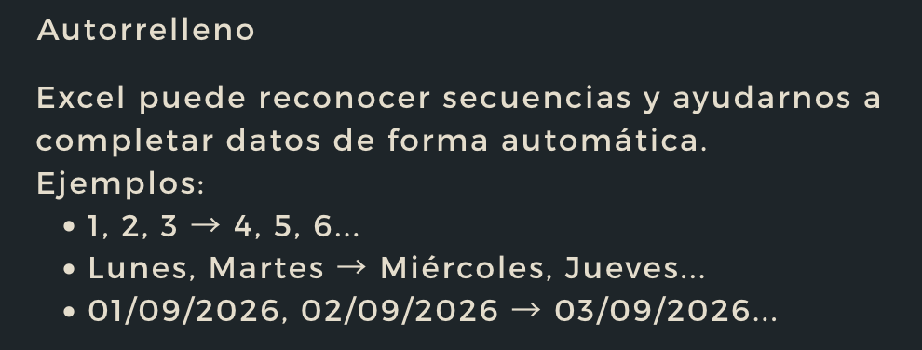

1 |  | Lunes |  | 2026-09-01
2 |  | Martes |  | 2026-09-02
3 |  | Miercoles |  | 2026-09-03
4 |  | Jueves |  | 2026-09-04
5 |  | Viernes |  | 2026-09-05
6 |  | Sábado |  | 2026-09-06
7 |  | Domingo |  | 2026-09-07
8 |  | Lunes |  | 2026-09-08
9 |  | Martes |  | 2026-09-09
10 |  | Miércoles |  | 2026-09-10
11 |  | Jueves |  | 2026-09-11
12 |  | Viernes |  | 2026-09-12
13 |  | Sábado |  | 2026-09-13
14 |  | Domingo |  | 2026-09-14

Fecha | Turno | Equipo | Valor registrado | Observación

P3
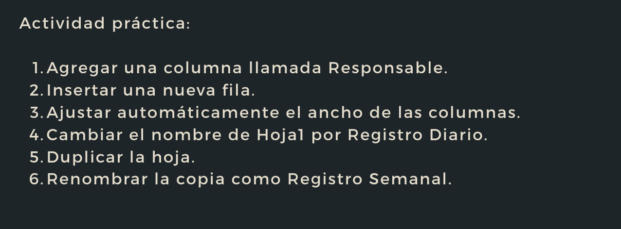
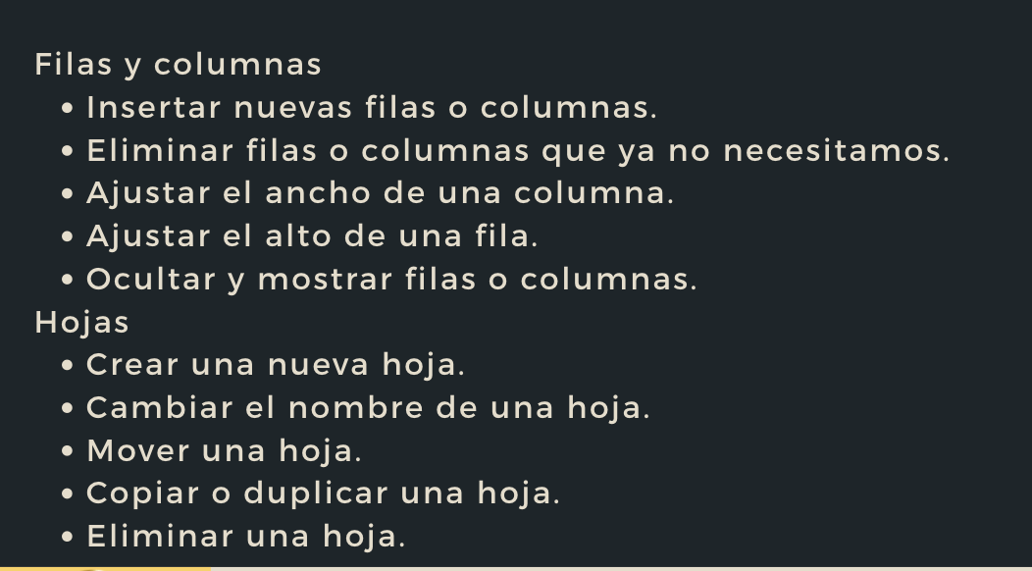
Fecha | Responsable | Turno | Equipo | Temperatura (C º) | Observación
2026-09-11 | ISG | Mañana | Caldera 1 | 82 | Normal
2026-09-11 | KH | Tarde | Caldera 2 | 78 | Revisar

P4
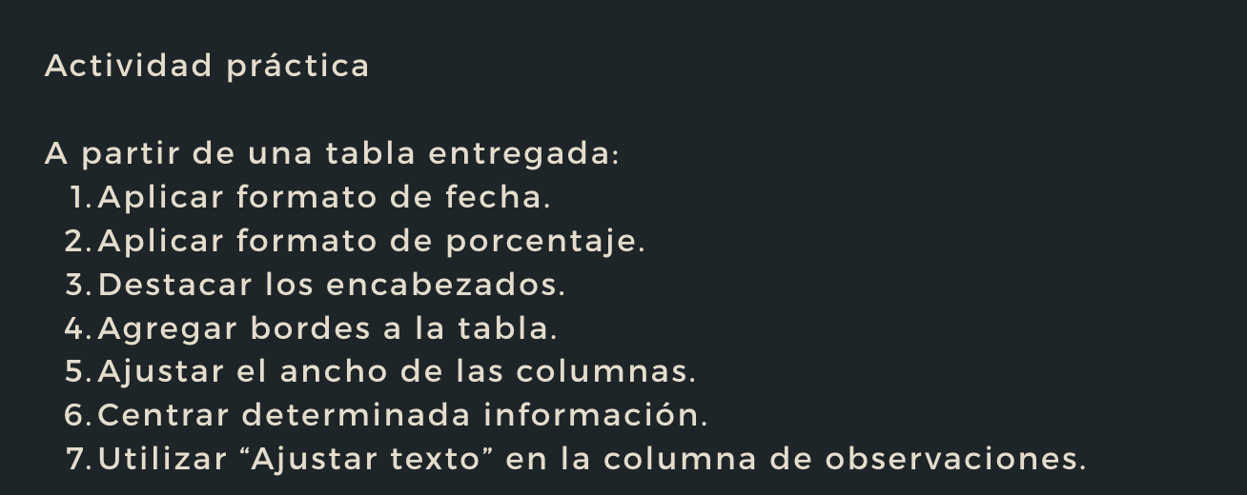
fecha | equipo | temperatura | cumplimiento | observacion
2026-09-11 | caldera 1 | 82 | 0.95 | operación normal
2026-09-11 | caldera 2 | 78 | 0.88 | revisar durante turno
2026-09-12 | caldera 1 | 81 | 0.91 | operación normal
2026-09-12 | caldera 2 | 79 | 0.86 | verificar registro
2026-09-13 | caldera 1 | 83 | 0.97 | operación normal

P5
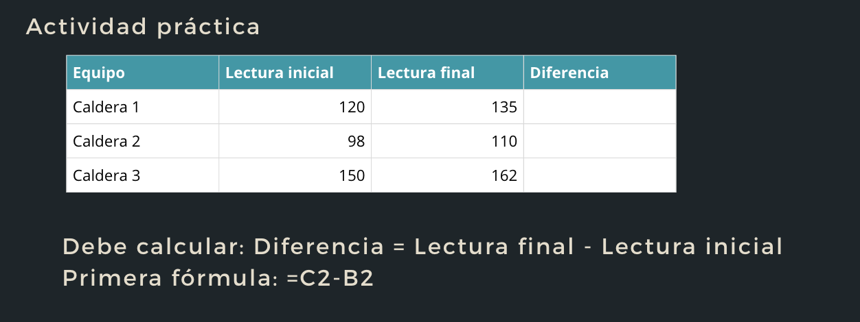
Equipo | Lectura inicial | Lenctura final | Diferencia
Caldera 1 | 120 | 135
Caldera 2 | 98 | 110
Caldera 3 | 150 | 162

P6
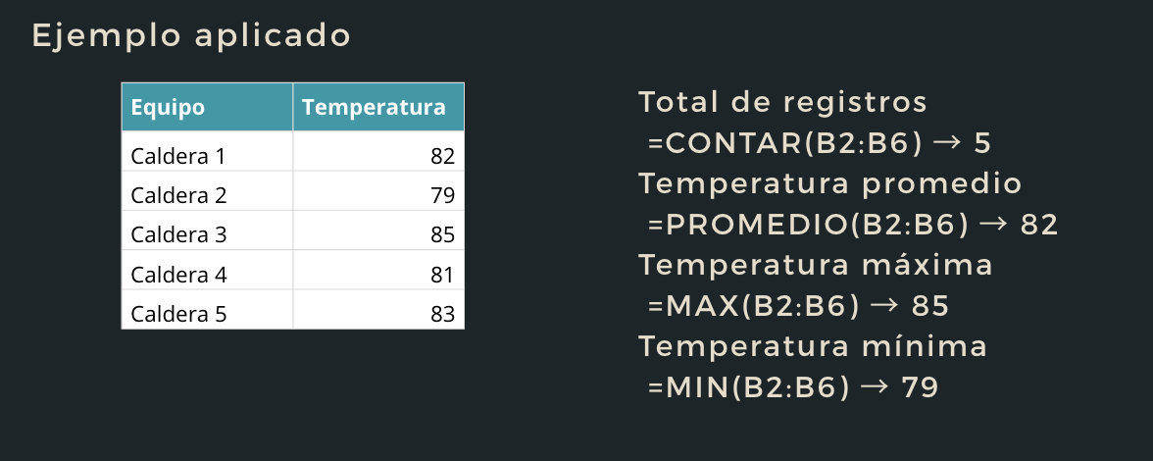
Equipo | Temperatura
Caldera 1 | 82
Caldera 2 | 79
Caldera 3 | 85
Caldera 4 | 81
Caldera 5 | 83

P7
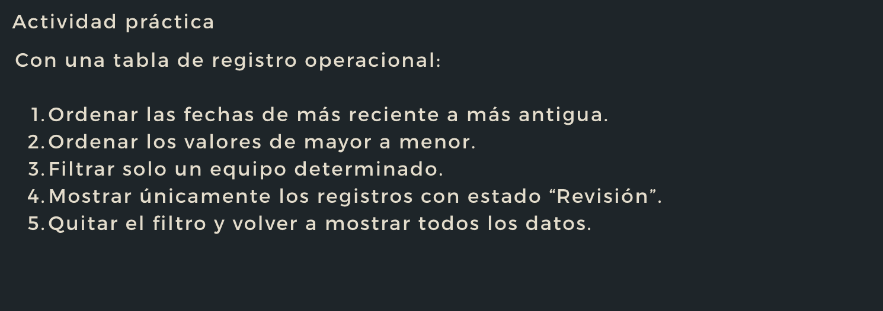
Fecha | Turno | Equipo | Temperatura | Estado | Responsable
2026-09-01 | Mañana | Caldera 1 | 82 | Normal | Carlos
2026-09-10 | Tarde | Caldera 2 | 80 | Revisión | Andrea
2026-09-09 | Mañana | Caldera 2 | 78 | Revisión | Andrea
2026-09-09 | Tarde | Caldera 3 | 85 | Normal | Luis
2026-09-08 | Mañana | Caldera 3 | 87 | Revisión | Luis
2026-09-02 | Tarde | Caldera 1 | 81 | Normal | Carlos
2026-09-04 | Mañana | Caldera 1 | 83 | Normal | Carlos
2026-09-07 | Tarde | Caldera 2 | 79 | Normal | Andrea
2026-09-06 | Mañana | Caldera 2 | 77 | Revisión | Andrea
2026-09-06 | Tarde | Caldera 3 | 84 | Normal | Luis
2026-09-05 | Mañana | Caldera 3 | 86 | Revisión | Luis
2026-09-05 | Tarde | Caldera 1 | 82 | Normal | Carlos
2026-09-07 | Mañana | Caldera 1 | 81 | Normal | Carlos
2026-09-04 | Tarde | Caldera 2 | 80 | Normal | Andrea
2026-09-03 | Mañana | Caldera 2 | 78 | Revisión | Andrea
2026-09-03 | Tarde | Caldera 3 | 84 | Normal | Luis
2026-09-02 | Mañana | Caldera 3 | 85 | Normal | Luis
2026-09-08 | Tarde | Caldera 1 | 83 | Normal | Carlos
2026-09-10 | Mañana | Caldera 1 | 82 | Normal | Carlos
2026-09-01 | Tarde | Caldera 2 | 79 | Revisión | Andrea

